INDICADORES
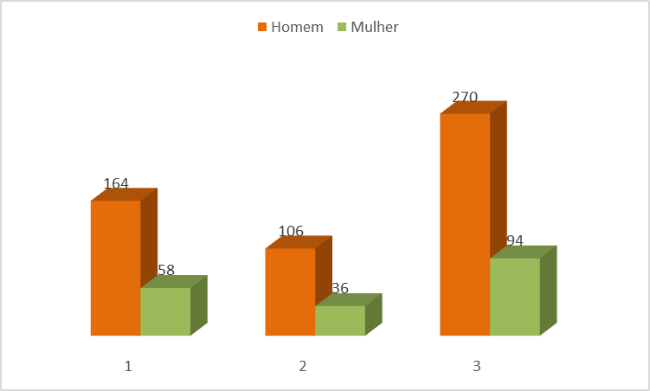
INDICADORES |  |  |  |  |  |  |  |  |  |  |  | DEPÓSITOS/ANO - UERN | GERAL | % | Depósitos | 2009 | 2010 | 2011 | 2012 | 2013 | 2014 | 2015 | 2016 | 2017 | 2018 | 2019 | 2020 | 2021 | 2022 | 2023 | 2024 | 2025
 |  |  |  |  |  |  |  |  |  |  |  | PATENTE DE INVENÇÃO | 51 | 28.46% | 35 | 0 | 0 | 0 | 0 | 1 | 1 | 3 | 2 | 5 | 3 | 4 | 3 | 3 | 0 | 2 | 7 | 1
TOTAL DE DEPÓSITOS | UERN | % | Indeferida | Anulada | Arquivada | Em análise | Deferida | Registrada | Carta Patente | Vigentes |  | MODELO DE UTILIDADE | 1 | 0.81% | 1 | 0 | 0 | 0 | 0 | 0 | 0 | 0 | 0 | 0 | 0 | 0 | 0 | 1 | 0 | 0 | 0 | 0
PATENTE DE INVENÇÃO | 35 | 33.33% | 7 | 0 | 0 | 22 | 0 | 0 | 6 | 28 |  | PROGRAMA DE COMPUTADOR | 60 | 47.15% | 58 | 0 | 0 | 0 | 0 | 0 | 0 | 0 | 2 | 0 | 4 | 11 | 8 | 9 | 4 | 8 | 9 | 3
MODELO DE UTILIDADE | 1 | 0.95% | 0 | 0 | 0 | 1 | 0 | 0 | 0 | 1 |  | MARCA | 11 | 8.94% | 11 | 0 | 0 | 0 | 0 | 0 | 0 | 0 | 0 | 0 | 0 | 0 | 5 | 2 | 1 | 3 | 0 | 0
PROGRAMA DE COMPUTADOR | 58 | 55.24% | 0 | 1 | 0 | 0 | 0 | 57 | 0 | 57 |  | TOTAL | 123 | 85.37% | 105 | 0 | 0 | 0 | 0 | 1 | 1 | 3 | 4 | 5 | 7 | 15 | 16 | 15 | 5 | 13 | 16 | 4
MARCA | 11 | 10.48% | 4 | 0 | 0 | 1 | 0 | 6 | 0 | 7 |  | DEPÓSITOS/ANO - PARCEIROS | GERAL | % | Depósitos | 2009 | 2010 | 2011 | 2012 | 2013 | 2014 | 2015 | 2016 | 2017 | 2018 | 2019 | 2020 | 2021 | 2022 | 2023 | 2024 | 2025
TOTAL | 105 | 100.00% | 11 | 1 | 0 | 24 | 0 | 63 | 6 | 93 |  | PATENTE DE INVENÇÃO | 51 | 13.01% | 16 | 1 | 0 | 0 | 1 | 0 | 2 | 5 | 0 | 1 | 0 | 1 | 2 | 1 | 0 | 1 | 0 | 1
 |  |  | 12 |  |  |  | 69 |  |  |  |  | MODELO DE UTILIDADE | 1 | 0.00% | 0 | 0 | 0 | 0 | 0 | 0 | 0 | 0 | 0 | 0 | 0 | 0 | 0 | 0 | 0 | 0 | 0 | 0
 |  |  |  |  |  |  |  |  |  |  |  | PROGRAMA DE COMPUTADOR | 60 | 1.63% | 2 | 0 | 0 | 0 | 0 | 1 | 0 | 0 | 0 | 0 | 0 | 0 | 0 | 0 | 0 | 1 | 0 | 0
TOTAL DE DEPÓSITOS | PARCEIRO | % | Indeferida | Anulada | Arquivada | Em análise | Deferida | Registrada | Carta Patente | Vigentes |  | MARCA | 11 | 0.00% | 0 | 0 | 0 | 0 | 0 | 0 | 0 | 0 | 0 | 0 | 0 | 0 | 0 | 0 | 0 | 0 | 0 | 0
PATENTE DE INVENÇÃO | 16 | 88.89% | 3 | 1 | 4 | 5 | 0 | 0 | 3 | 8 |  | TOTAL | 123 | 14.63% | 18 | 1 | 0 | 0 | 1 | 1 | 2 | 5 | 0 | 1 | 0 | 1 | 2 | 1 | 0 | 2 | 0 | 1
MODELO DE UTILIDADE | 0 | 0.00% | 0 | 0 | 0 | 0 | 0 | 0 | 0 | 0 |  | TOTAL | 123 | 100.00% | 123 | 1 | 0 | 0 | 1 | 2 | 3 | 8 | 4 | 6 | 7 | 16 | 18 | 16 | 5 | 15 | 16 | 5
PROGRAMA DE COMPUTADOR | 2 | 11.11% | 0 | 0 | 0 | 0 | 0 | 2 | 0 | 2
MARCA | 0 | 0.00% | 0 | 0 | 0 | 0 | 0 | 0 | 0 | 0 |  | DEPÓSITOS/ANO - VIGENTES UERN | GERAL | % | VIGENTES | 2009 | 2010 | 2011 | 2012 | 2013 | 2014 | 2015 | 2016 | 2017 | 2018 | 2019 | 2020 | 2021 | 2022 | 2023 | 2024 | 2025
TOTAL | 18 | 100.00% | 3 | 1 | 4 | 5 | 0 | 2 | 3 | 10 |  | PATENTE DE INVENÇÃO | 51 | 22.76% | 28 | 0 | 0 | 0 | 0 | 1 | 2 | 5 | 7 | 0 | 15 | 19 | 22 | 25 | 22 | 23 | 27 | 28
 |  |  | 8 |  |  |  | 5 |  |  |  |  | MODELO DE UTILIDADE | 1 | 0.81% | 1 | 0 | 0 | 0 | 0 | 0 | 0 | 0 | 0 | 0 | 0 | 0 | 0 | 1 | 1 | 1 | 1 | 1
 |  |  |  |  |  |  |  |  |  |  |  | PROGRAMA DE COMPUTADOR | 60 | 46.34% | 57 | 0 | 0 | 0 | 0 | 0 | 0 | 0 | 2 | 2 | 6 | 17 | 24 | 33 | 37 | 45 | 54 | 57
TOTAL DE DEPÓSITOS | GERAL | % | Indeferida | Anulada | Arquivada | Em análise | Deferida | Registrada | Carta Patente | Vigentes |  | MARCA | 11 | 5.69% | 7 | 0 | 0 | 0 | 0 | 0 | 0 | 0 | 0 | 0 | 0 | 0 | 3 | 4 | 5 | 8 | 7 | 7
PATENTE DE INVENÇÃO | 51 | 41.46% | 10 | 1 | 4 | 27 | 0 | 0 | 9 | 36 |  | TOTAL | 123 | 75.61% | 93 | 0 | 0 | 0 | 0 | 1 | 2 | 5 | 9 | 2 | 21 | 36 | 49 | 63 | 65 | 77 | 89 | 93
MODELO DE UTILIDADE | 1 | 0.81% | 0 | 0 | 0 | 1 | 0 | 0 | 0 | 1 |  | DEPÓSITOS/ANO - VIGENTES PARCEIROS | GERAL | % | VIGENTES | 2009 | 2010 | 2011 | 2012 | 2013 | 2014 | 2015 | 2016 | 2017 | 2018 | 2019 | 2020 | 2021 | 2022 | 2023 | 2024 | 2025
PROGRAMA DE COMPUTADOR | 60 | 48.78% | 0 | 1 | 0 | 0 | 0 | 59 | 0 | 59 |  | PATENTE DE INVENÇÃO | 51 | 6.50% | 8 | 1 | 1 | 1 | 2 | 2 | 4 | 9 | 9 | 10 | 10 | 11 | 12 | 9 | 7 | 7 | 7 | 8
MARCA | 11 | 8.94% | 4 | 0 | 0 | 1 | 0 | 6 | 0 | 7 |  | MODELO DE UTILIDADE | 1 | 0.00% | 0 | 0 | 0 | 0 | 0 | 0 | 0 | 0 | 0 | 0 | 0 | 0 | 0 | 0 | 0 | 0 | 0 | 0
TOTAL | 123 | 100.00% | 14 | 2 | 4 | 29 | 0 | 65 | 9 | 103 |  | PROGRAMA DE COMPUTADOR | 60 | 1.63% | 2 | 0 | 0 | 0 | 0 | 1 | 1 | 1 | 1 | 1 | 1 | 1 | 1 | 1 | 1 | 2 | 2 | 2
 |  |  | 20 |  |  |  | 74 |  |  |  |  | MARCA | 11 | 0.00% | 0 | 0 | 0 | 0 | 0 | 0 | 0 | 0 | 0 | 0 | 0 | 0 | 0 | 0 | 0 | 0 | 0 | 0
 |  |  |  |  |  |  |  |  |  |  |  | TOTAL | 123 | 8.13% | 10 | 1 | 1 | 1 | 2 | 3 | 5 | 10 | 10 | 11 | 11 | 12 | 13 | 10 | 8 | 9 | 9 | 10
 |  |  |  |  |  |  |  |  |  |  |  | DEPÓSITOS/ANO - VIGENTES (UERN+PARCEIRO) | GERAL | % | VIGENTES | 2009 | 2010 | 2011 | 2012 | 2013 | 2014 | 2015 | 2016 | 2017 | 2018 | 2019 | 2020 | 2021 | 2022 | 2023 | 2024 | 2025
 |  |  |  |  |  |  |  |  |  |  |  | PATENTE DE INVENÇÃO | 51 | 29.27% | 36 | 1 | 1 | 1 | 2 | 3 | 6 | 14 | 16 | 10 | 25 | 30 | 34 | 34 | 29 | 30 | 34 | 36
 |  |  |  |  |  |  |  |  |  |  |  | MODELO DE UTILIDADE | 1 | 0.81% | 1 | 0 | 0 | 0 | 0 | 0 | 0 | 0 | 0 | 0 | 0 | 0 | 0 | 1 | 1 | 1 | 1 | 1
 |  |  |  |  |  |  |  |  |  |  |  | PROGRAMA DE COMPUTADOR | 60 | 47.97% | 59 | 0 | 0 | 0 | 0 | 1 | 1 | 1 | 3 | 3 | 7 | 18 | 25 | 34 | 38 | 47 | 56 | 59
 |  |  |  |  |  |  |  |  |  |  |  | MARCA | 11 | 5.69% | 7 | 0 | 0 | 0 | 0 | 0 | 0 | 0 | 0 | 0 | 0 | 0 | 3 | 4 | 5 | 8 | 7 | 7
 |  |  |  |  |  |  |  |  |  |  |  | TOTAL | 123 | 83.74% | 103 | 1 | 1 | 1 | 2 | 4 | 7 | 15 | 19 | 13 | 32 | 48 | 62 | 73 | 73 | 86 | 98 | 103

 |  |  |  |  |  |  |  |  |  |  |  | Nº REGISTRO/ANO (UERN) | GERAL | % | Registro | 2009 | 2010 | 2011 | 2012 | 2013 | 2014 | 2015 | 2016 | 2017 | 2018 | 2019 | 2020 | 2021 | 2022 | 2023 | 2024 | 2025
 |  |  |  |  |  |  |  |  |  |  |  | PROGRAMA DE COMPUTADOR | 58 | 98.28% | 57 | 0 | 0 | 0 | 0 | 0 | 0 | 0 | 0 | 2 | 4 | 10 | 8 | 9 | 4 | 8 | 9 | 3
 |  |  |  |  |  |  |  |  |  |  |  | MARCA | 11 | 54.55% | 6 | 0 | 0 | 0 | 0 | 0 | 0 | 0 | 0 | 0 | 0 | 0 | 0 | 3 | 0 | 1 | 1 | 1
 |  |  |  |  |  |  |  |  |  |  |  | Nº CARTAS PATENTE/ANO (UERN) | GERAL | % | Carta Patente | 2009 | 2010 | 2011 | 2012 | 2013 | 2014 | 2015 | 2016 | 2017 | 2018 | 2019 | 2020 | 2021 | 2022 | 2023 | 2024 | 2025
 |  |  |  |  |  |  |  |  |  |  |  | PATENTE DE INVENÇÃO | 35 | 17.14% | 6 | 0 | 0 | 0 | 0 | 0 | 0 | 0 | 0 | 0 | 0 | 0 | 0 | 3 | 0 | 2 | 1 | 0
 |  |  |  |  |  |  |  |  |  |  |  | MODELO DE UTILIDADE | 1 | 0.00% | 0 | 0 | 0 | 0 | 0 | 0 | 0 | 0 | 0 | 0 | 0 | 0 | 0 | 0 | 0 | 0 | 0 | 0

 |  |  |  |  |  |  |  |  |  |  |  | Nº REGISTRO/ANO (UERN+PARCEIRO) | GERAL | % | Registro | 2009 | 2010 | 2011 | 2012 | 2013 | 2014 | 2015 | 2016 | 2017 | 2018 | 2019 | 2020 | 2021 | 2022 | 2023 | 2024 | 2025
 |  |  |  |  |  |  |  |  |  |  |  | PROGRAMA DE COMPUTADOR | 60 | 98.33% | 59 | 0 | 0 | 0 | 0 | 0 | 0 | 1 | 0 | 2 | 4 | 10 | 8 | 9 | 4 | 9 | 9 | 3
 |  |  |  |  |  |  |  |  |  |  |  | MARCA | 11 | 54.55% | 6 | 0 | 0 | 0 | 0 | 0 | 0 | 0 | 0 | 0 | 0 | 0 | 0 | 3 | 0 | 1 | 1 | 1
 |  |  |  |  |  |  |  |  |  |  |  | Nº CARTAS PATENTE/ANO (UERN+PARCEIRO) | GERAL | % | Carta Patente | 2009 | 2010 | 2011 | 2012 | 2013 | 2014 | 2015 | 2016 | 2017 | 2018 | 2019 | 2020 | 2021 | 2022 | 2023 | 2024 | 2025
 |  |  |  |  |  |  |  |  |  |  |  | PATENTE DE INVENÇÃO | 51 | 17.65% | 9 | 0 | 0 | 0 | 0 | 0 | 0 | 0 | 0 | 0 | 0 | 0 | 0 | 4 | 1 | 3 | 1 | 0
 |  |  |  |  |  |  |  |  |  |  |  | MODELO DE UTILIDADE | 1 | 0.00% | 0 | 0 | 0 | 0 | 0 | 0 | 0 | 0 | 0 | 0 | 0 | 0 | 0 | 0 | 0 | 0 | 0 | 0

TOTAL PesquisadorasXPesquisadores em PI Vigentes
 | 2013 |  | 2014 |  | 2015 |  | 2016 |  | 2017 |  | 2018 |  | 2019 |  | 2020 |  | 2021 |  | 2022 |  | 2023-04-01 |  | Total
 | Homem | Mulher | Homem | Mulher | Homem | Mulher | Homem | Mulher | Homem | Mulher | Homem | Mulher | Homem | Mulher | Homem | Mulher | Homem | Mulher | Homem | Mulher | Homem | Mulher | Homem | Mulher
Softwares | 6 | 3 | 0 | 0 | 0 | 0 | 5 | 5 | 0 | 0 | 10 | 5 | 32 | 9 | 26 | 14 | 19 | 13 | 24 | 1 | 42 | 8 | 164 | 58
Patentes | 1 | 0 | 3 | 1 | 6 | 6 | 7 | 0 | 19 | 3 | 6 | 3 | 19 | 8 | 20 | 8 | 25 | 7 | 0 | 0 | 0 | 0 | 106 | 36
Total | 7 | 3 | 3 | 1 | 6 | 6 | 12 | 5 | 19 | 3 | 16 | 8 | 51 | 17 | 46 | 22 | 44 | 20 | 24 | 1 | 42 | 8 | 270 | 94

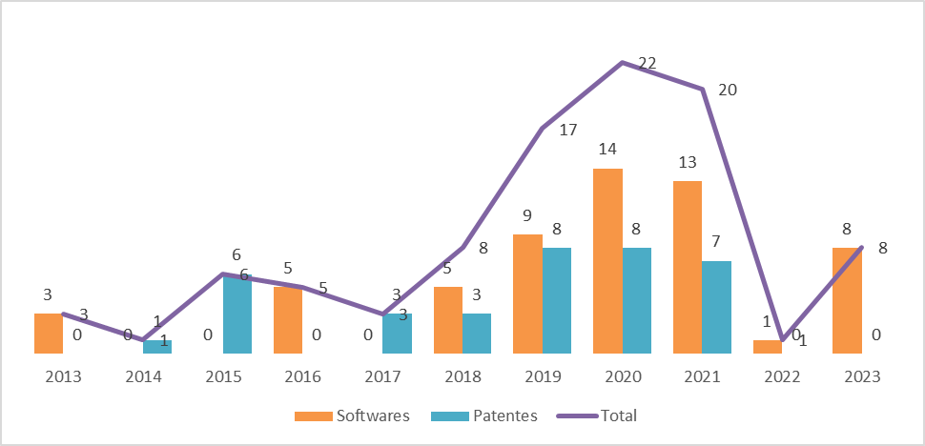
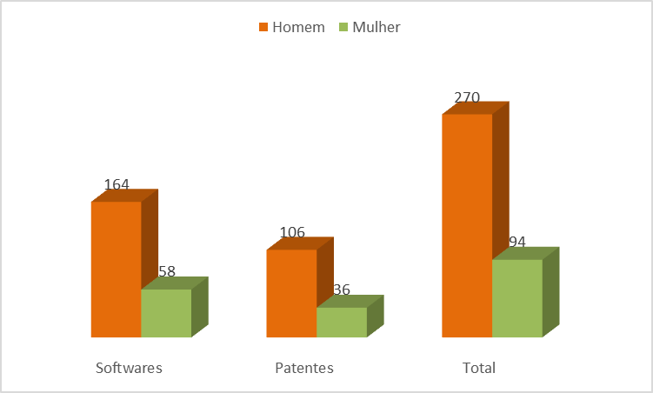

Registro total de PI realizado por homens e mulheres na UERN, no período de 2013 - 04/2023 |  |  |  |  |  |  |  |  |  | Registro de PI realizado por mulheres na UERN, no período de 2013 - 04/2023

